Zadanie grafy a tabuľky
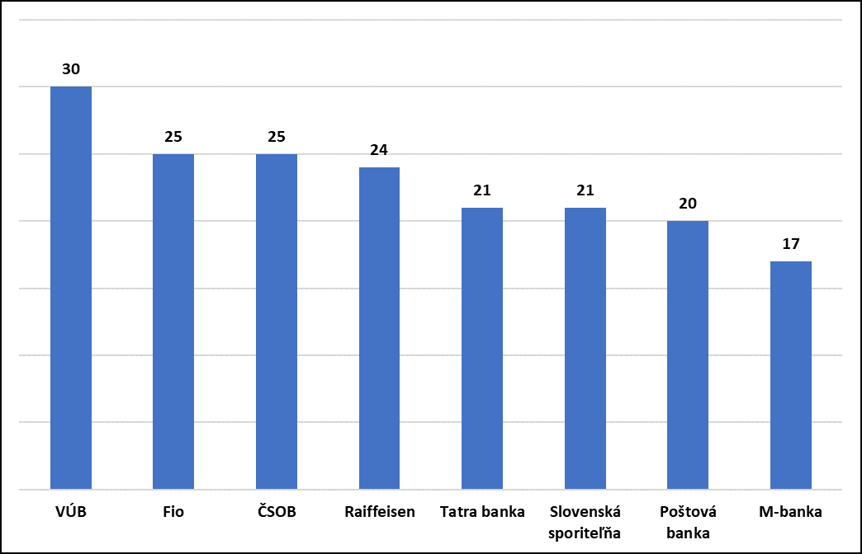
Vytvorte z hárku Klienti | Ukážky sú ilustračné, nemusia zodpovedať reálnym výsledkom
1. Tabuľku s Názvami bánk a klientmi, ktorý vykonali v roku 2018 nejaký výber z účtu (pobočka, bankomat), usporiadaných podľa počtu (zostupne)

 |  | 2. Po rozkliknutí sa zobrazia mená klientov, ktorý vykonali v roku 2018 nejaký výber z účtu.

3. Jednoduchý graf s počtom klientov, ktorý v roku 2018 vykonali nejaký výber z účtu (pobočka, bankomat).

